Sheet1
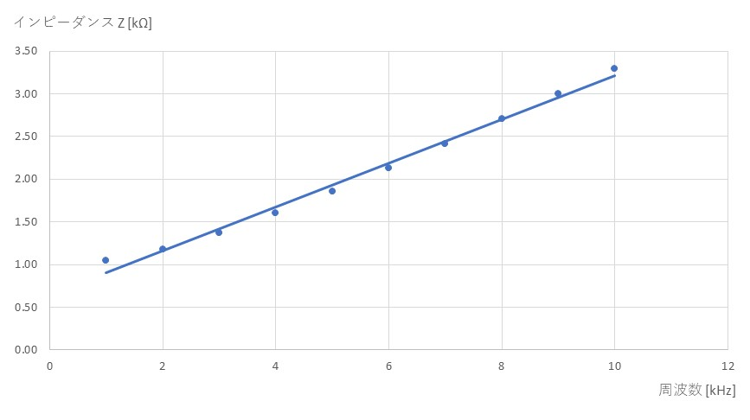
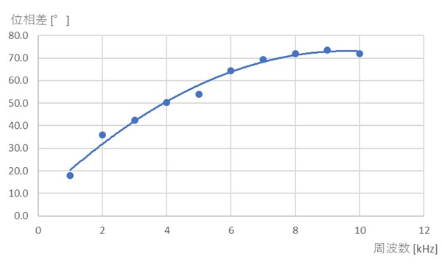
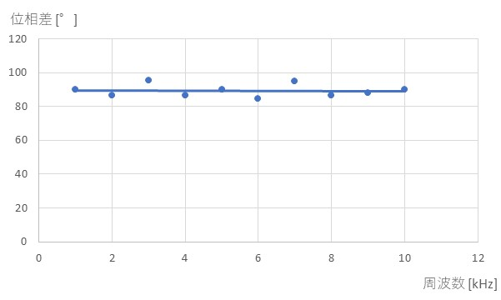
表1 コイルの電圧と電流の位相差
周波数 [kHz] | 1周期 [目盛] | ずれ [目盛] | 位相差 [°] | コイルの電圧に対する 電流の遅れ・進み
1 | 4 | 1 | 90 | 遅れている | 1 | 90
2 | 5 | 1.2 | 86.4 | 遅れている | 2 | 86.4
3 | 3.4 | 0.9 | 95.294117647 | 遅れている | 3 | 95.294117647
4 | 5 | 1.2 | 86.4 | 遅れている | 4 | 86.4
5 | 4 | 1 | 90 | 遅れている | 5 | 90
6 | 3.4 | 0.8 | 84.705882353 | 遅れている | 6 | 84.705882353
7 | 5.7 | 1.5 | 94.736842105 | 遅れている | 7 | 94.736842105
8 | 5 | 1.2 | 86.4 | 遅れている | 8 | 86.4
9 | 4.5 | 1.1 | 88 | 遅れている | 9 | 88
10 | 4 | 1 | 90 | 遅れている | 10 | 90

 |  |  |  |  | 周波数 [kHz] | 計算結果 |  | 測定結果
 |  |  |  |  |  | i [mA] | Z [kΩ] | 電流・インピーダンス |  |  | 位相差
 |  |  |  |  |  |  |  | v2 [V] | i [mA] | Z [kΩ] | 1周期 [目盛] | ずれ[目盛] | 位相差 [°] | コイルの電圧に対する電流の遅れ・進み
 |  |  |  |  | 1 | 2.70 | 1.05 | 3.8 | 3.8 | 0.74 | 4 | 0.2 | 18.0 | 遅れている | 1 | 1.05 | 1 | 18.0
 |  |  |  |  | 2 | 2.40 | 1.18 | 3.6 | 3.6 | 0.79 | 5 | 0.5 | 36.0 | 遅れている | 2 | 1.18 | 2 | 36.0
 |  |  |  |  | 3 | 2.06 | 1.37 | 2.8 | 2.8 | 1.01 | 3.4 | 0.4 | 42.4 | 遅れている | 3 | 1.37 | 3 | 42.4
 |  |  |  |  | 4 | 1.76 | 1.61 | 2.4 | 2.4 | 1.18 | 5 | 0.7 | 50.4 | 遅れている | 4 | 1.61 | 4 | 50.4
 |  |  |  |  | 5 | 1.52 | 1.86 | 2.1 | 2.1 | 1.35 | 4 | 0.6 | 54.0 | 遅れている | 5 | 1.86 | 5 | 54.0
 |  |  |  |  | 6 | 1.33 | 2.13 | 1.9 | 1.9 | 1.49 | 6.7 | 1.2 | 64.5 | 遅れている | 6 | 2.13 | 6 | 64.5
 |  |  |  |  | 7 | 1.17 | 2.41 | 1.7 | 1.7 | 1.66 | 5.7 | 1.1 | 69.5 | 遅れている | 7 | 2.41 | 7 | 69.5
 |  |  |  |  | 8 | 1.05 | 2.70 | 1.5 | 1.5 | 1.89 | 5 | 1 | 72.0 | 遅れている | 8 | 2.70 | 8 | 72.0
 |  |  |  |  | 9 | 0.94 | 3.00 | 1.4 | 1.4 | 2.02 | 4.4 | 0.9 | 73.6 | 遅れている | 9 | 3.00 | 9 | 73.6
 |  |  |  |  | 10 | 0.86 | 3.30 | 1.2 | 1.2 | 2.36 | 4 | 0.8 | 72.0 | 遅れている | 10 | 3.30 | 10 | 72.0

